상품제안서
매직코팅(3D) 메모잇 100x100 | 상품코드: S46424

 |  |  |  |  |  |  | 02-713-8555 | www.synergygift.co.kr
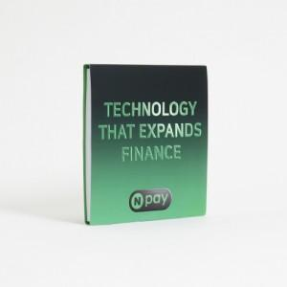

【상세/제작정보】

【인쇄/포장옵션】 | 풀칼라 / OPP(비닐)

【공급단가】 | 수량 | 1,000~ | 2,000~ | 3,000~ | 5,000~ | 10,000~
*VAT별도 | 30매 | 620원 | 580원 | 550원 | 490원 | 450원
 | 50매 | 780원 | 730원 | 670원 | 590원 | 550원
 | 100매 | 1,360원 | 1,270원 | 1,190원 | 1,110원 | 990원

【상품 URL】 | https://www.synergygift.co.kr:443/src/goods_detail.php?gdno=46424

